LiquidacioMaterials
XXXI CONVOCATÒRIA AJUTS DEL CCD
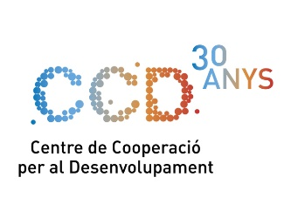
LIQUIDACIÓ DE DESPESA DE MATERIALS PER PARTICIPANT

Cal omplir un full de despesa de materials per cada participant

Nom i cognoms del participant:
DNI/NIE:
Codi del projecte:

Despeses | Número de justificant |  | Import (en €)

Factures a nom de la UPC (afegiu tantes línies com factures)
 |  | Escriu el concepte de la compra
 |  | Escriu el concepte de la compra
 |  | Escriu el concepte de la compra
 |  | Escriu el concepte de la compra
 |  | Escriu el concepte de la compra
 |  | Escriu el concepte de la compra
 |  | Escriu el concepte de la compra
 |  | Escriu el concepte de la compra
 |  | Escriu el concepte de la compra
 |  | Escriu el concepte de la compra
 |  | Escriu el concepte de la compra

Altres factures i tiquets (afegiu tantes línies com justificants)
 |  | Escriu el concepte de la compra
 |  | Escriu el concepte de la compra
 |  | Escriu el concepte de la compra
 |  | Escriu el concepte de la compra
 |  | Escriu el concepte de la compra
 |  | Escriu el concepte de la compra
 |  | Escriu el concepte de la compra
 |  | Escriu el concepte de la compra
 |  | Escriu el concepte de la compra
 |  | Escriu el concepte de la compra

 |  | TOTAL | - €

Dades bancàries

IMPORTANT: Cal adjuntar tota la documentació que justifiqui les despeses

